Sheet1
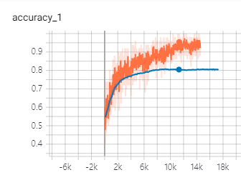
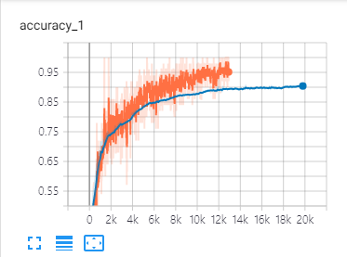
Convolutional Neural Network for Sentence Classification-Evaluation Report
 | Accuracy |  | Hyperparameters
 | MR | TREC | Activation Function | Filter sizes | # Filter | Dropout rate | l2 constraint | lr decay | Optimizer | Learning Rate | Embedding dimension size | mini-batch size
CNN-rand | 시간 3897 / 0.71 |  | ReLU | 3,4,5 | 100 | 0.5 | 0.0001 | step-0.99 | Adadelta | 0.1 | 300 | 50
CNN-static | 시간384 / 0.79
CNN-non-static | 시간4114 / 0.8079
CNN-multichannel | 시간4277 / 0.8116
CNN-rand
CNN-static
CNN-non-static | 0.813 | 0.924 | RELU | 3,4,5 | 100 | 0.5 | 0.0001 | step-0.99 | Adadelta | 0.1 | 300 | 50 | epoch200
CNN-multichannel
<결과정리> multichannel을 구현한 후 일주일이 넘는 시간동안 여러가지 세팅을 바꿔가면서 실험을 해보았지만, MR data의 test accuracy는 0.813을 넘기지 못하였습니다. Filter size를 다양하게 써보기도 하고, filter 수와 epoch를 늘려보기도 했지만 이는 별 도움이 되지 않았습니다. Dropout rate를 조정했으나, keep_prob을 조금 건드리는 것은 의미 없었고, 너무 작게주면 학습이 잘 되지 않았습니다. 아래 플롯을 보면 학습 기간 중 상당히 이른 시간부터, overfitting이 발생하고 있는 것 같아 l2 constraint를 크게 주고 더 오래 학습하게 하여 overfitting이 일어나지 않는 선에서 학습을 오래 진행시켜 보았으나, 유의미한 효과를 보지 못했습니다. multichannel보다는 nonstatic이 더 효과적이었으며, nonstatic의 장점이 static에 희석됐기 때문인 것 같습니다. 결국 처음 학습을 진행했던 기본 세팅을 가지고 반복적으로 시행했을 때 가장 성능이 좋았습니다.

nonstatic_MR |  |  | nonstatic_TREC

